독서
2024학년도 수능특강 '독서' 정오표
최근 수정일 : 2023. 11. 01.
위치 |  | 수정 전 | 수정 후 | 수정일 | 비고
해설 70쪽 | 3번 | ⑤ 생물체 내의 화학 반응에 관여하는 효소는 기질과 결합되어 작용하는 촉매이다. 2문단에 따르면, 촉매는 활성화 에너지를 낮추는 정촉매와 활성화 에너지를 높이는 부촉매의 두 종류가 있음을 알 수 있다. 따라서 생물체 내에서 작용하는 촉매인 효소 역시 활성화 에너지를 높이거나 낮추는 역할을 함을 알 수 있다. 모든 효소가 활성화 에너지를 높이는 기능을 한다는 진술은 적절하지 않다. | ⑤ [A]를 보면 효소는 생체 내에서 화학 반응을 돕는 촉매의 역할을 한다고 되어 있다. 이를 통해 효소가 활성화 에너지를 낮추어 생체 내의 화학 반응을 촉진시킴을 알 수 있다. 따라서 모든 효소가 활성화 에너지를 높이는 기능을 한다는 진술은 적절하지 않다. | 23.08.15. | 내용 오류
본문 134쪽 | 2번 | <보기> … 순대외 금융 자산이 0을 유지해 오던 A국은 2023년에는 ~ | <보기> … 대외 금융 자산과 대외 금융 부채가 모두 0을 유지해 오던 A국은 2023년에는 ~ | 23.08.01. | 내용 오류
본문 214쪽 | 23줄 | 일반적으로 전계 방출 현상은 전기장의 세기가 5×107V/cm 이상에서 일어난다. 그러나 전기장의 세기가 5×10５V/cm보다 상당히 큰 경우 ~ | 일반적으로 전계 방출 현상은 전기장의 세기가 5×107V/cm 이상에서 일어난다. 그러나 전기장의 세기가 5×107V/cm보다 상당히 큰 경우 ~ | 23.06.01. | 단순 오탈자 및 맞춤법 위배
해설 104쪽 | 4번 | <정답이 정답인 이유> ④ 공기를 냉각시켜 과포화 상태로 만든 후 응결핵이 생성될 수 있도록 하는 물질은 드라이아이스이다. | <정답이 정답인 이유> ④ 공기를 냉각시켜 과포화 상태로 만든 후 빙정핵이 생성될 수 있도록 하는 물질은 드라이아이스이다. | 23.06.01. | 내용 오류
해설 58쪽 | 2번 | ② 1문단에 헌법 재판은 헌법의 최고 규범성과 실효성을 담보하기 위한 제도적 장치라고 언급되어 있다. | ② 2문단에 헌법 재판은 헌법의 최고 규범성과 실효성을 담보하기 위한 제도적 장치라고 언급되어 있다. | 23.05.15. | 단순 오탈자 및 맞춤법 위배
본문 297쪽 | 33줄 | … 진자는 북극에서는 시계 반대 방향으로, 남극에서는 시계 방향으로 ~ | … 진자의 진동면은 북극에서는 시계 방향으로, 남극에서는 시계 반대 방향으로 ~ | 23.05.01. | 내용 오류
본문 250쪽 | 4번 | <보기> … 운동량의 불확정 범위는 9.9×10-29kg∙m/s이 되고 이 값을 야구공의 질량으로 나누면 야구공이 갖는 속도의 불확정성 범위는 6.8×10-29m/s이다. | <보기> … 운동량의 불확정 범위는 9.9×10-29kg∙m/s이 되고 이 값을 야구공의 질량으로 나누면 야구공이 갖는 속도의 불확정성 범위는 6.8×10-28m/s이다. | 23.05.01. | 단순 오탈자 및 맞춤법 위배
본문 37쪽 | 9줄 | [A] … 즉 스스로 번 소득이 한 달에 60만 원 이하인 경우에만 정부의 보조금을 받을 수 있는 것이다. | [A] … 즉 스스로 번 소득이 한 달에 60만 원 미만인 경우에만 정부의 보조금을 받을 수 있는 것이다. | 23.04.15. | 내용 오류
본문 38쪽 | 2번 | 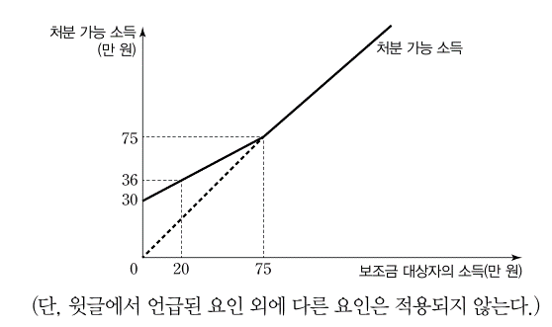 <보기> | 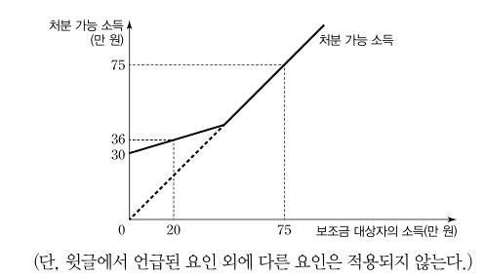 <보기> | 23.03.15.
 |  | ③ 보조금 대상자의 소득이 75만 원 이상이면 더 이상 보조금이 지급되지 않는다. | ③ 보조금 대상자의 소득이 75만 원이라면 이상이면 더 이상 보조금이 지급되지 않는다.
본문 183쪽 | 1번 | ② 화학 반응에서 활성화 에너지의 크기와 반응 속도는 반비례 관계를 보인다. | ② 화학 반응에서 활성화 에너지의 크기와 반응 속도는 음의 상관관계를 보인다. | 23.04.01. | 내용 오류

본문 183쪽 | 1번 | ⑤ 분자들이 충돌할 때 분자들이 가진 운동 에너지가 반응을 진행시키는 데 필요한 에너지보다 높아야 화학 반응이 일어날 수 있다. | ⑤ 분자들이 충돌할 때 분자들이 가진 운동 에너지가 반응을 진행시키는 데 필요한 에너지와 같거나 그보다 높으면 화학 반응이 일어날 수 있다. | 23.11.01. | 내용 보완
해설 69쪽 |  | ⑤ … 분자들이 가진 운동 에너지가 반응을 진행시키는 데 필요한 에너지보다 높아야 화학 반응이 일어날 수 있음을 알 수 있다. | ⑤ … 분자들이 가진 운동 에너지가 반응을 진행시키는 데 필요한 에너지와 같거나 그보다 높으면 화학 반응이 일어날 수 있음을 알 수 있다.
본문 276쪽 | 5줄 | … 관찰자와 무관하게 광속이 같다면 광속이 빨라지거나 느려 보이는 것은 변하지 않는 광속에 대해 관찰자의 시간과 공간이 변화한 것을 의미하기 때문이다. | … 관찰자와 무관하게 광속이 같다면 광속이 빨라지거나 느려 보이는 것은 변하지 않는 광속에 대해 관찰자의 시간과 공간이 변화한 것이기 때문이다. | 23.09.01. | 내용 보완
 | 8줄 | … 따라서 광속에 가까운 속도로 등속 비행하는 우주선 안에서 과녁을 향해 빛을 쏘고 달 표면에서도 같은 장치로 같은 거리만큼 떨어진 다른 과녁에 빛을 쏘면 달에서 정지해 있는 관찰자가 보기에 움직이는 우주선 안에 있는 장치에서 쏜 빛이 과녁에 늦게 도착하는 것으로 보인다. | … 따라서 광속에 가까운 속도로 등속 비행하는 우주선 안에서 빛이 우주선의 진행 방향으로 일정 거리를 나아갈 때 걸리는 시간을 달과 우주선에서 각각 측정하면, 달에서 정지해 있는 관찰자가 측정한 시간이 움직이는 우주선 안에서 측정한 시간보다 길다.
해설 49쪽 | 3번 | ④ 거래 요인에 의한 국제 투자 대조표의 순대외 금융 자산은 국제 수지표상의 금융 계정과 일치하나 비거래 요인을 감안할 경우에는 두 통계 간 차이가 발생하게 된다. | ④ 거래 요인에 의한 국제 투자 대조표의 순대외 금융 자산의 증감은 환율 변동과 관계없이 국제 수지표상의 금융 계정과 동일하다. | 23.06.15. | 내용 보완
본문 183쪽 | 1번 | ⑤ 분자들이 충돌할 때 분자들이 가진 운동 에너지가 반응을 진행시키는 데 필요한 에너지보다 높아야 화학 반응이 일어날 수 있다. | ⑤ 분자들이 충돌할 때 분자들이 가진 운동 에너지가 반응을 진행시키는 데 필요한 에너지보다 같거나 높으면 화학 반응이 일어날 수 있다. | 23.05.15. | 내용 보완
해설 69쪽 |  | ⑤ … 분자들이 가진 운동 에너지가 반응을 진행시키는 데 필요한 에너지보다 높아야 화학 반응이 일어날 수 있음을 알 수 있다. | ⑤ … 분자들이 가진 운동 에너지가 반응을 진행시키는 데 필요한 에너지보다 같거나 높으면 화학 반응이 일어날 수 있음을 알 수 있다.
본문 97쪽 | 5번 | ① ㉡은 자연 상태에서 발현되어 자연 상태의 진화를 이끄는 것이다. | ① ㉡은 초기의 자연 상태에서 발현되어 자연 상태의 진화를 이끄는 것이다. | 23.04.15. | 내용 보완
본문 278쪽 | 3번 | ④ 아인슈타인은 갑녀의 시간이 을수의 시간보다 더 빠르게 흘러간다고 여기겠군. | ④ 아인슈타인은 을수가 보기에 갑녀의 시간이 을수의 시간보다 더 빠르게 흘러간다고 여기겠군. | 23.04.15. | 내용 보완
본문 177쪽 | 3번 | ⑤ ㉠은 ㉡과 달리 핵 재처리 과정에서 사용 후 핵연료를 액체 상태로 만들어야 한다. | ⑤ ㉠은 ㉡과 달리 핵 재처리 과정에서 사용 후 핵연료의 연료봉을 질산 용액에 담가 액체 상태로 만들어야 한다. | 23.04.01. | 내용 보완
본문 300쪽 | 7번 | ⑤ 버스를 타고 학원에 던 수호는 건널목에 가만히 서 있는 영희를 보았다. 수호는 영희를 계속 바라보았는데, 영희는 수호로부터 일정한 속도로 멀어져 갔다. | ⑤ 버스를 타고 학원에 가던 수호는 건널목에 가만히 서 있는 영희를 보았다. 수호는 영희를 계속 바라보았는데, 영희는 수호로부터 일정한 가속도로 멀어져 갔다. | 23.04.01. | 내용 보완
본문 212쪽 | 2줄 | … 이상 기체의 경우 기체 분자 간의 상호 작용이 없기 때문에 퓨가시티 계수는 1이 된다. | … 따라서 이상 기체의 경우 기체 분자 간의 상호 작용이 없기 때문에 퓨가시티 계수는 1이 된다. 실체 기체의 경우 반발력이 우세한 경우에는 퓨가시티 계수는 1보다 크게 되고, 인력이 우세한 경우에는 1보다 작은 값이 된다. | 23.03.15. | 내용 보완

한국지리
2024학년도 수능특강 '한국지리' 정오표
최근 수정일 : 2023. 10. 15
위치 |  | 수정 전 | 수정 후 | 수정일 | 비고
본문 186쪽 | 7번 | <오답체크> ⑤ (가)~(라) 중 지역 내 시설재배 면적 비율은 경기(나)가 가장 높다. | <오답체크> ⑤ (가)~(라) 중 지역 내 시설재배 면적 비율은 제주(라)가 가장 높다. | 2023.10.15 | 내용오류
본문 113쪽 | 4번 | 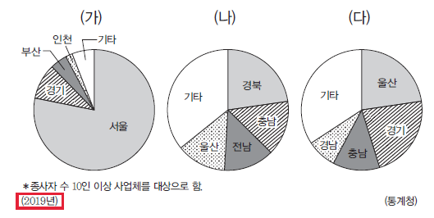 | 자료의 통계연도를 2020년으로 수정함 | 2023.07.15 | 단순오탈자 및 맞춤법 위배

세계지리
2024학년도 수능특강 '세계지리' 정오표
최근 수정일 : 2023. 04. 15.
위치 |  | 수정 전 | 수정 후 | 수정일 | 비고
본문 16쪽 | 6번 | 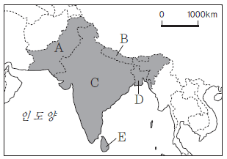 부탄에 먹망이 들어감 |  부탄의 먹망을 삭제함 | 2023.04.15 | 단순오탈자 및 맞춤법 위배

물리학Ⅱ
2024학년도 수능특강 '물리학Ⅱ' 정오표
최근 수정일 : 2023.07.15.
위치 |  | 수정 전 | 수정 후 | 수정일 | 비고
124쪽 | (4)의 그림 | 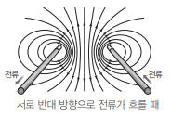 | 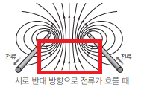 표시된 부분의 화살촉 방향 수정 | 23.07.15. | 단순 오탈자 및 맞춤법 위배
85쪽 | 연계분석 3행 | 수능 9번 문항은 n-p-n형 트랜지스터를 회로 기호를 이용하여 제시하였다. | 수능 9번 문항은 p-n-p형 트랜지스터를 회로 기호를 이용하여 제시하였다. | 23.07.01. | 단순 오탈자 및 맞춤법 위배
47쪽 | 6번 보조단 | 위성의 공전 주기는 공전 궤도 긴반지름의 세제곱근에 비례한다. | 위성의 공전 주기의 제곱은 공전 궤도 긴반지름의 세제곱에 비례한다. | 23.04.01. | 단순 오탈자 및 맞춤법 위배

화학Ⅰ
2024학년도 수능특강 '화학Ⅰ' 정오표
최근 수정일 : 2023.09.15
위치 |  | 수정 전 | 수정 후 | 수정일 | 비고
본문 105쪽 | 2. (4) 탐구자료 살펴보기 |  |  | 23.07.01. | 단순 오탈자 및 맞춤법 위배
본문 180쪽 | 5번 | 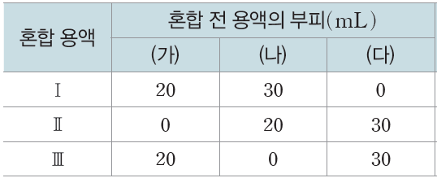 | 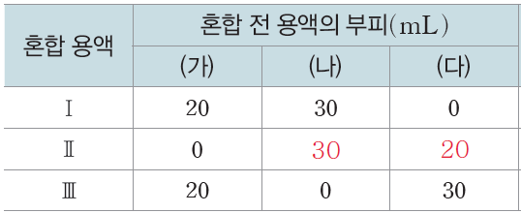 | 23.06.01. | 내용오류
$$0.02×20×\frac{1}{1000}=0.4×\frac{1}{1000}$$
$$y=2$$
$$0.02×30×\frac{1}{1000}=0.6×\frac{1}{1000}$$
$$0.4×\frac{1}{1000}$$
$$0.6:0.4=y:2$$
$$y=3$$
해설 50쪽 |  | ㄷ. Ⅱ에서 Cl-의 양은 mol이고 Cl- 의 양은 Ⅱ와 Ⅲ에서 같으므로 이다. | ㄷ. Ⅱ에서 Cl-의 양은 mol이고 Ⅲ에 서 Cl-의 양은 mol이므로 , 이다.
해설 34쪽 | 2번 | ㄱ. W, Z는 각각 F, C이므로 | ㄱ. W, Z는 각각 O, C이므로 | 23.06.01. | 단순 오탈자 및 맞춤법 위배

본문 78쪽 | 4번 | n+l=3인 전자 수는 Y가 X의 2배이다. |  | 23.09.15. | 내용보완
본문 177쪽 | 11번 | 있는 대로 고른 것은? | 있는 대로 고른 것은? (단, 물의 자동 이온화는 무시한다.) | 23.08.01. | 내용보완
본문 123쪽 | 3번 | 분자 1개당 Z 원자 수는 (가)와 (다)에서 같다. | 분자 1개당 Z 원자 수는 (나)에서가 (다)에서의 2배이다. | 23.06.01. | 내용보완
본문 105쪽 | 2. (4) 탐구자료 살펴보기 | 인력과 반발력의 합이 최저 | 인력과 반발력에 의한 에너지가 최저 | 23.05.01. | 내용보완
본문 109쪽 | 8번
해설 32쪽
해설 33쪽 | 8번
본문 64쪽 | 8번 | ㄷ. (중성자수-전자 수)는 X와 Y가 같다. | ㄷ. (중성자수-전자 수)는 mX와 nY가 같다. | 23.04.15. | 내용보완
본문 125쪽 | 11번 | 분자 (가)와 (나)의 루이스 전자점식을 나타낸 것이다. | 분자 (가)와 (나)의 구조식을 나타낸 것이다. | 23.04.01 | 내용보완

화학Ⅱ
2024학년도 수능특강 '화학Ⅱ' 정오표
최근 수정일 : 2023.06.15.
위치 |  | 수정 전 | 수정 후 | 수정일 | 비고
본문 36쪽 | 8번 | X~Z는 각각 CH4, HF, F2 중 하나이다. | X~Z는 각각 CH4, HF, CF4 중 하나이다. | 23.05.01 | 내용 오류
해설 8쪽 |  | CH4과 F2분자는 모두 무극성 분자이므로 분산력만 작용하고, 기준 끓는점은 분자량이 큰 F2이 CH4보다 높다. 따라서 X는 F2이고, Y는 CH4이다. ㄴ. X(F2)와 Y(CH4)의 분자량은 각각 38, 16이므로 | CH4과 CF4분자는 모두 무극성 분자이므로 분산력만 작용하고, 기준 끓는점은 분자량이 큰 CF4가 CH4보다 높다. 따라서 X는 CF4이고, Y는 CH4이다. ㄴ. X(CF4)와 Y(CH4)의 분자량은 각각 88, 16이므로
본문 166쪽 | 4번 | 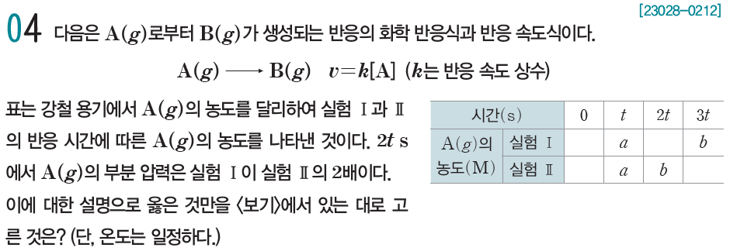 | 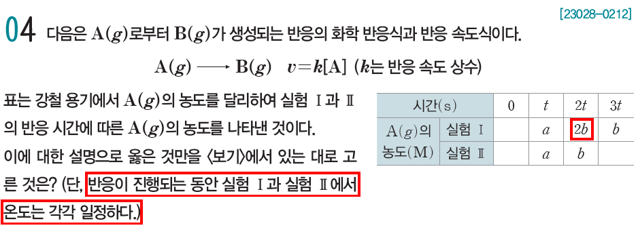 | 23.04.15 | 내용 오류
해설 46쪽 |  | 2t s에서 A(g)의 부분 압력은 Ⅰ이 Ⅱ의 2배이므로 A(g)의 농도도 Ⅰ이 Ⅱ의 2배이다. 따라서 Ⅰ의 2t s에서 A(g)의 농도는 2b이다. | (삭제)

본문 128쪽 | 11번 | º 0.05 M B(aq)의 pH=11.0이다. | º 0.05 M B(aq)의 pOH=3.0이다. | 23.06.15 | 내용 보완

생명과학Ⅱ
2024학년도 수능특강 '생명과학Ⅱ' 정오표
최근 수정일 : 2023.08.15.
위치 |  | 수정 전 | 수정 후 | 수정일 | 비고
본문 9쪽 | 과학 돋보기 생명 과학 연표 | 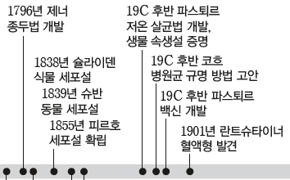 | 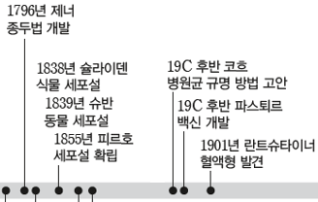 | 23.08.15 | 내용 오류
본문 29쪽 | 9번 | ㄱ. A와 B를 이루는 세포에 모두 ㉠이 있다. | ㄱ. A를 이루는 세포에는 ㉠이 있다. | 23.06.15. | 내용 오류
해설 5쪽 |  | ㄱ. 세포는 세포막으로 둘러싸여 있다. 따라서 A와 B를 이루는 세포에 모두 세포막(㉠)이 있다. | ㄱ. 세포는 일반적으로 세포막으로 둘러싸여 있다. 따라서 A를 이루는 세포에 세포막(㉠)이 있다.
본문 122쪽 | 4번 | • x는 23개의 뉴클레오타이드로 ~ | • x는 23쌍의 뉴클레오타이드로 ~ | 23.03.15. | 내용 오류

지구과학Ⅰ
2024학년도 수능특강 '지구과학Ⅰ' 정오표
최근 수정일 : 2023.10.01.
위치 |  | 수정 전 | 수정 후 | 수정일 | 비고
180쪽 | 2번 | 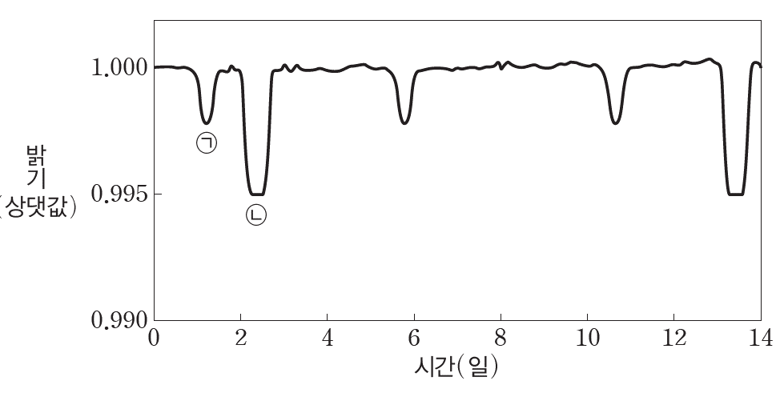 | 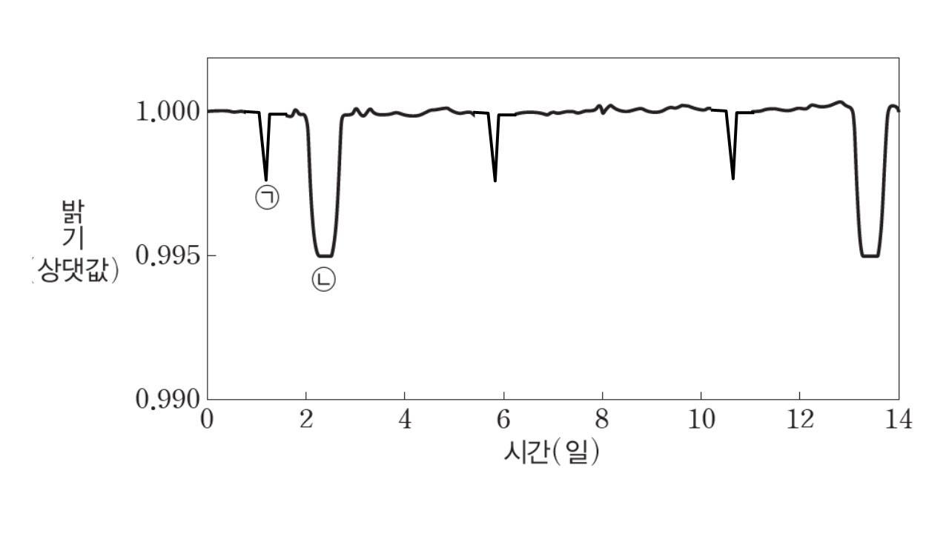 | 23.10.01. | 내용보완
136쪽 | 10번 | ㄴ. 그린란드는 2007년 이후 빙하의 손실량이 예측값보다 크다. | ㄴ. 그린란드는 2007년 이후 빙하의 손실량이 예측값보다 대체로 크다. | 23.09.15. | 내용보완
해설 42쪽 |  | ㄴ. 그래프에서~ 실제 손실량이 큰 것으로 나타난다. | ㄴ. 그래프에서~ 실제 손실량이 대체로 큰 것으로 나타난다.
63쪽 | 9번 | 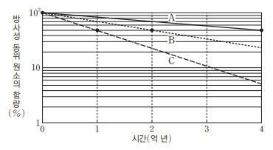 | 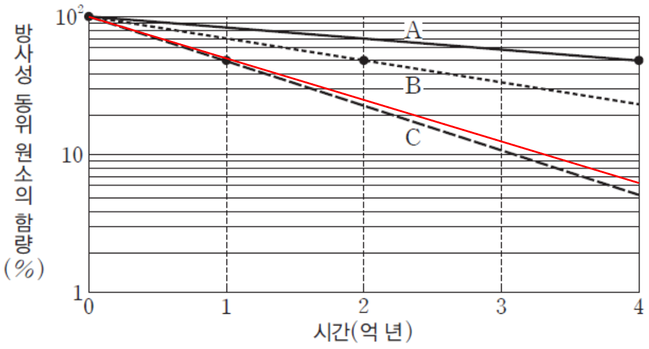 * C 선을 붉은색 위치로 수정 | 23.09.01. | 내용보완
59쪽 | 지질 시대의 기후 | 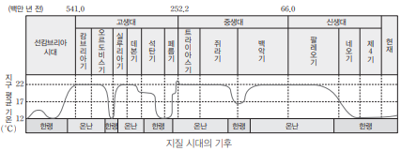 | 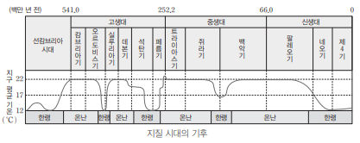 | 23.07.01. | 내용보완
31쪽 | 11번 | 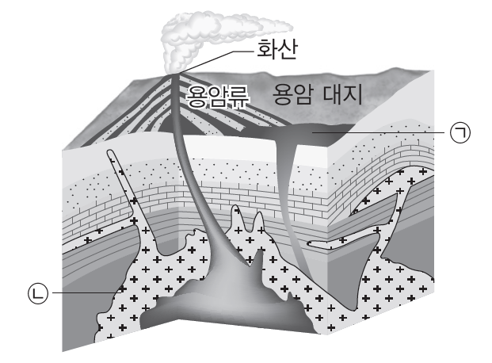 | 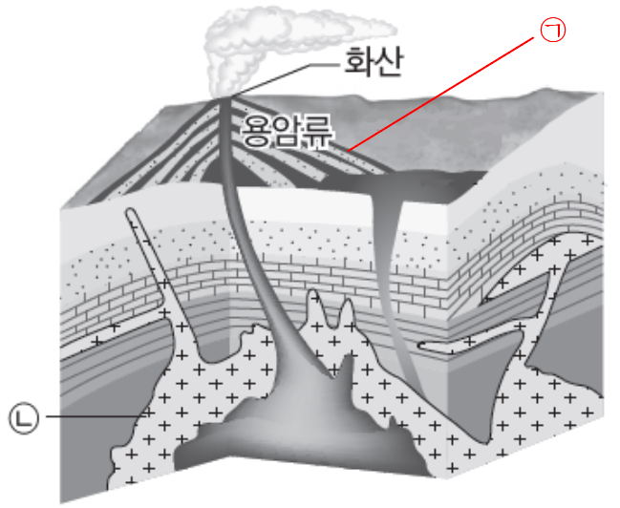 * ㉠이 용암류에 의한 화산암을 지시하도록 수정 | 23.06.15. | 내용보완
해설 26쪽 | 7번 | ㄷ. C는 온난 전선의 전면에, A는 온난 전선의 후면에, B는 한랭전선의 후면에 위치한다. 따라서 가장 서쪽에 위치하는 관측자는 B이다. | ㄷ. C는 온난 전선의 전면에 위치하므로 가장 서쪽에 위치할 수 없다. | 23.05.15. | 내용보완
117쪽 | 12번 | 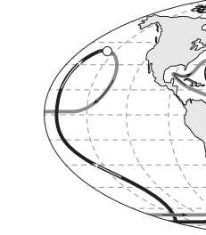 | 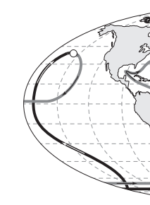 * 표층 순환이 심층 순환 위에 위치하도록 수정 | 23.04.01. | 내용보완
146쪽 | H-R도 | 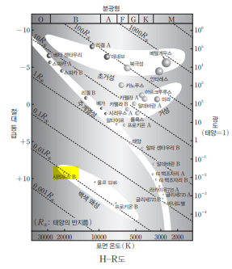 | 시리우스 B의 위치를 +11.5 등급으로 이동 | 23.03.15. | 내용보완
163쪽 | 7번 |  | 반지름((가)=1)) | 23.03.15. | 내용보완

지구과학Ⅱ
2024학년도 수능특강 '지구과학Ⅱ' 정오표
최근 수정일 : 2023.07.15.
위치 |  | 수정 전 | 수정 후 | 수정일 | 비고
해설 29쪽 | 16번 | ㄴ. 수심이 h1인 해역을 지나는~ | ㄴ. 수심이 h2인 해역을 지나는~ | 23.07.15. | 단순오탈자 및 맞춤법위배
해설 47쪽 | 5번 | ㄷ. ~태양이 북서쪽 하늘에 있으며 고도가 약 45°인 시점에 관측한 것이다. ~ | ㄷ. ~태양이 북서쪽 하늘에 있으며 고도가 약 27°인 시점에 관측한 것이다. ~ | 23.06.15. | 내용오류

해설 19쪽 | 6번 | 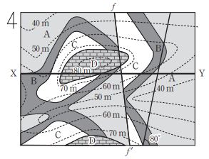 | 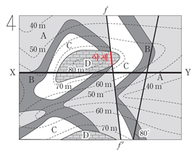 | 23.06.15. | 내용보완
본문 109쪽 | 23번 | 그림은 어느 지역의 2019년 10월의 조석 달력을 나타낸 것이다. ㄱ. 8월에 사리(대조)는 2번 있었다. | 그림은 어느 지역의 2020년 10월의 조석 달력을 나타낸 것이다. ㄱ. 10월에 사리(대조)는 2번 있었다. | 23.03.15. | 내용보완
해설 30쪽 |  | ㄱ. ~때이다. 8월에 삭이 1회(16일)이고~ | ㄱ. ~때이다. 10월에 삭이 1회(16일)이고~

